예산원가관리
예산편성 |  |  |  |  |  |  |  |  |  |  | 예산집행 |  |  |  |  |  |  | Site별 예산관리

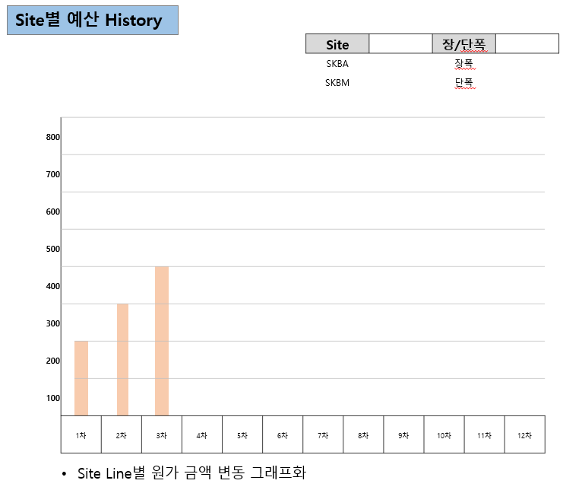
 |  |  |  |  |  |  |  |  |  | 단위: 백만원 |  |  |  |  |  | 제조번호
 | 항목 | 계정 | 세목 (관리항목) | 수립기준 |  |  | 통제 |  |  | 예산비용 |  | SITE | Line | 대수 | 수주금액 | 원가합계 | 영업이익율(%) |  |  |  |  |  |  |  | 단위: 백만원
 |  |  |  | 세부사항 | 인원 | 비율 | 조직 | 주기 | 수준 |  |  |  |  |  |  |  |  |  | Site | Line | 수주금액 | 집행원가 대비 1대기준 | 수주금액 변동사유 | 영업 이익율(%) | 영업이익율 변동사유
 | 재료비 |  |  | 구매 계획(수기입력) |  |  | - | - | - | 24,560 |  |  |  |  |  |  |  |  | SKBA | 1~2 Line
 | 노무비 | 직접비 | 급여 | 인건비 계획(수기입력) |  |  | 본부 | 년 | 계정 | 1,675 |  | 구분 |  | 예산비용 |  | 집행비용 | 잔여예산 |  | SKBA | 3 Line |  |  | 구매팀 네고 요청 |  | SERVO MOTOR 단가 인상
 |  | 간접비 | 4대보험 | % 입력 |  |  |  |  |  | 160 |  |  |  | 기존예산 | 추가예산 |  |  |  | SKBA | 4 Line
 |  | 소계 |  |  |  |  |  |  |  | 1,835 |  | 원재료 | 가공품 | 10,080 |  | 0 | 10,080 |  | SKBA | 1~3 Line(증)
 | 경비 | 수출제비용 | 물류비 | 경비 계획(수기입력) |  |  | 팀 | 년 | 계정 | 324 |  |  | 구매품 | 14,480 |  | 25,395 | -10,915 |  | SKBM | 1 Line
 |  | 수출제비용 | 포장비 | 경비 계획(수기입력) |  |  | 팀 | 년 | 계정 | 307 |  |  | 조립품 |  |  | 0 | 0 |  | SKBM | 2~5 Line
 |  | 수출제비용 | 운송비 | 경비 계획(수기입력) |  |  | 팀 | 년 | 계정 | 86 |  |  | 소계 | 24,560 | 0 | 25,395 | -835
 |  | 수출제비용 | 반입도비 및 보험 | 경비 계획(수기입력) |  |  | 팀 | 년 | 계정 | 873 |  |  | 노무비 | 2,868 |  | 2,236 | 631
 |  | 여비교통비 | 항공료 및 보험 | 경비 계획(수기입력) |  |  | 팀 | 분기 | 계정 | 51 |  |  | 제조경비 | 9,246 |  | 4,871 | 4,374
 |  | 여비교통비 | 숙박비 | 경비 계획(수기입력) |  |  | 팀 | 분기 | 계정 | 650 |  |  | 판관비 | 5,809 |  | 5,148 | 661
 |  | 여비교통비 | 출장비(일비) | 경비 계획(수기입력) |  |  | 팀 | 분기 | 계정 | 260 |  |  | 예비비 |  |  |  | 0
 |  | 여비교통비 | 교통비 | 경비 계획(수기입력) |  |  | 팀 | 분기 | 계정 | 0 |  |  | 합계 | 42,483 | 0 | 37,651 | 4,832
 |  | 여비교통비 | 해외비자수수료 및 통신비 | 경비 계획(수기입력) |  |  | 팀 | 분기 | 계정 | 8
 |  | 복리후생비 | 식대 | 경비 계획(수기입력) |  |  | 팀 | 월 | 세목 | 6
 |  | 복리후생비 | 활동비 | 경비 계획(수기입력) |  |  | 팀 | 월 | 세목 | 0 |  | * 실행예산대비 집행비율
 |  | 복리후생비 | 특별식대 | 경비 계획(수기입력) |  |  | 팀 | 월 | 세목 | 30
 |  | 복리후생비 | 대리운전 | 경비 계획(수기입력) |  |  | 팀 | 월 | 세목 | 0
 |  | 지급수수료 |  | 경비 계획(수기입력) |  |  | 팀 | 년 | 계정 | 1,440 |  |  | 전체 | 89%
 |  | 용역비 |  | 경비 계획(수기입력) |  |  | 본부 | 년 | 계정 | 1,462 |  |  |  |  |  |  |  |  | ㆍSite별 수주금액 및 원가 변동 사유 관리로 향후 PJT 원가 관리 가능
 |  | 외주가공비 |  | 외주비 계획(수기입력) |  |  | 팀 | 년 | 계정 | 2,773
 |  | 접대비 |  | 경비 계획(수기입력) |  |  | 팀 | 월 | 세목 | 0 |  |  | 원재료 | 103%
 |  | 회의비 |  | 경비 계획(수기입력) |  |  | 팀 | 월 | 세목 | 1
 |  | 간접비 |  | % 입력 |  | 1.91% |  | 분기 | 계정 | 974
 |  | 소계 |  |  |  |  |  |  |  | 9,246 |  |  | 노무비 | 78%
 | 판관비 | 간접노무비 |  | % 입력 |  | 2.02% |  |  |  | 1,033
 |  | 하자보수 | 판매보증충당부채 | % 입력(2개년 가중평균 설정율) |  | 0.70% |  |  |  | 358
 |  | 간접비 |  | % 입력 |  | 10.67% |  |  |  | 5,451 |  |  | 경비 | 53%
 |  | 소계 |  |  |  |  |  |  |  | 6,842
 | 예비비
 | 총계 |  |  |  |  |  |  |  |  | 42,483 |  |  | 판관비 | 89%

 | *경비/판관비의 경우 통제할 계정과목만 예산 작성
 | * 기준금액은 물가상승율 반영 後

